Trend
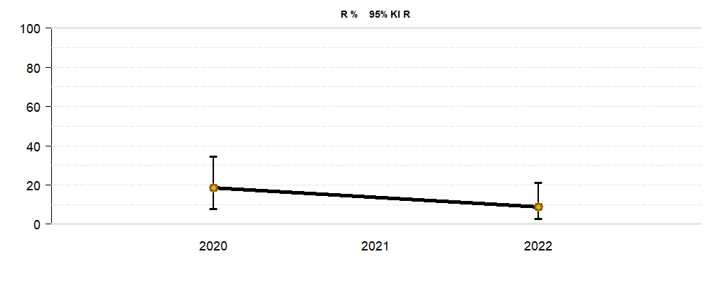
Trendanalyse
Material | Blutkultur + Fremdkörper + Oberflächlicher Abstrich + Punktat/Sekret + Tiefer Abstrich/Gewebe + Tiefes respiratorisches Sekret + Urin
Klinik/Fachbereich | Klinik 02
Patienten-Isolate | Alle
Spezies | Escherichia coli
Antibiotikum | Amoxicillin, Ampicillin, Cefepime, Ciprofloxacin, Gentamycin, Meropenem, Tigecycline

Amoxicillin
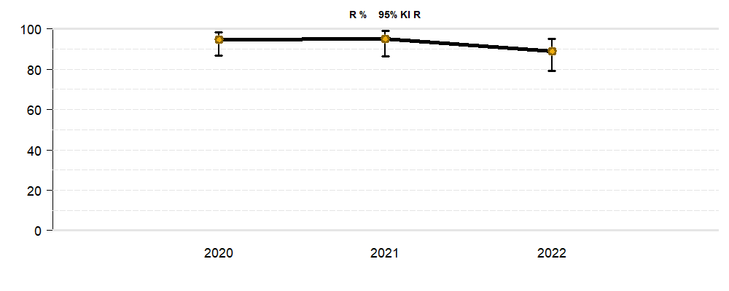

Ampicillin
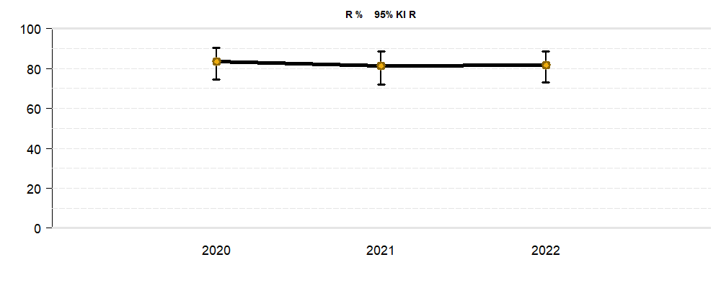

Cefepime
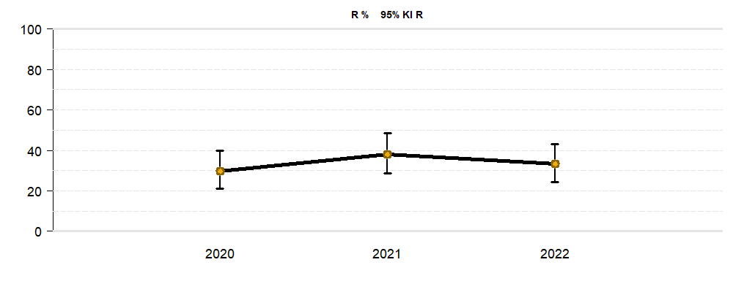

Ciprofloxacin

Gentamycin
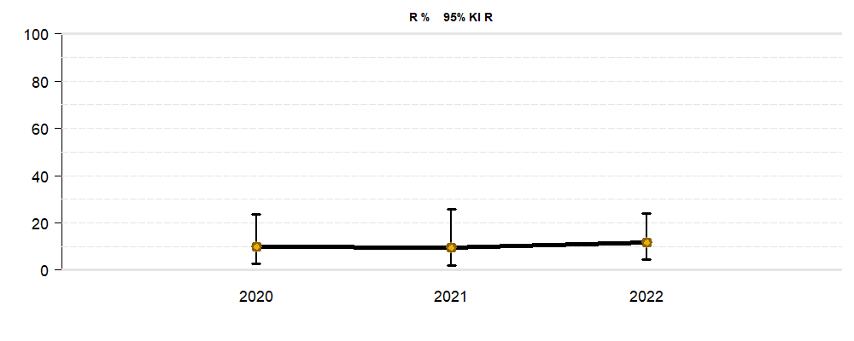

Meropenem
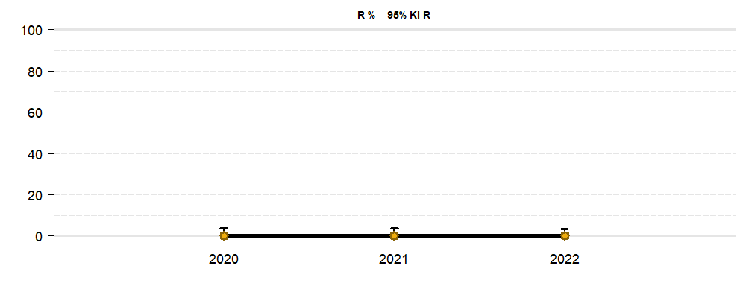

Tigecycline

